상품제안서
송월 화이트무지 120g s | 상품코드: F10845

 |  |  |  |  |  | 02-412-0044 | www.easy1.co.kr
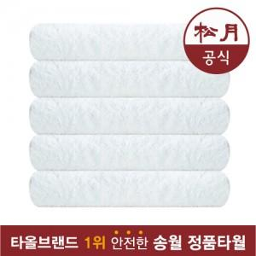

【상세/제작정보】 | <p><span style="font-size: 14pt;"><b>* 무료배송</b></span></p>

【인쇄/포장옵션】 | 자수 / 포장지포장

【공급단가】 | 수량 | 100~ | 500~ | 1,000~ | 3,000~
*VAT별도 | 단가 | 2,520원 | 2,400원 | 2,300원 | 2,300원

【상품 URL】 | http://www.easy1.co.kr/src/goods_detail.php?gdno=10845

